F02.CFG-Paths
 | VVSS, Info Romana, 2020-2021

F02. cautarea filmelor care au un anumit regizor (sau parti din numele regizorului).

F02. Covered source code |  | F02. Control Flow Graph (CFG) | F02. Cyclomatic Complexity (CC)
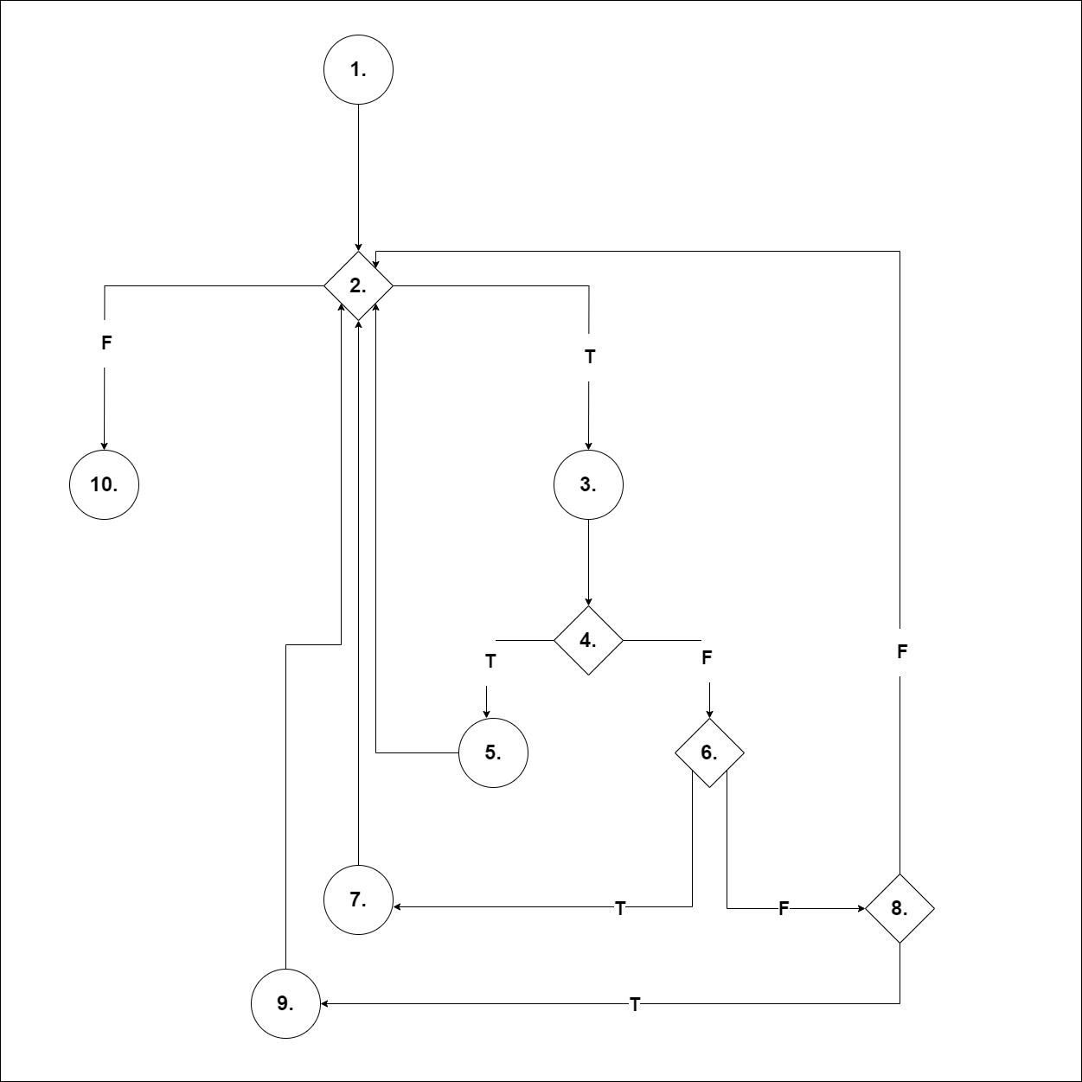
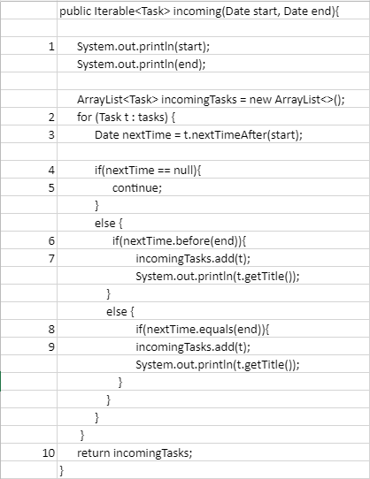
 |  |  | CC1 = No. of regions = |  | 5
 |  |  | CC2 = Edges - Nodes + 2 = |  | 5
 |  | <Req02 CFG > | CC3 = No. of Conditions + 1 = |  | 5

 |  |  | F02. Individual Paths

 |  |  | Path No. | Path
 |  |  | P1 | 1 - 2(F) - 10
 |  |  | P2 | 1 - 2(T) - 3 - 4(T) - 5 - 2(F) - 10
 |  |  | P3 | 1 - 2(T) - 3 - 4(F) - 6(T) - 7 - 2(F) - 10
 |  |  | P4 | 1 - 2(T) - 3 - 4(F) - 6(F) - 8(T) - 9 - 2(F) - 10
 |  |  | P5 | 1 - 2(T) - 3 - 4(F) - 6(F) - 8(F) - 2(F) - 10

